关系图
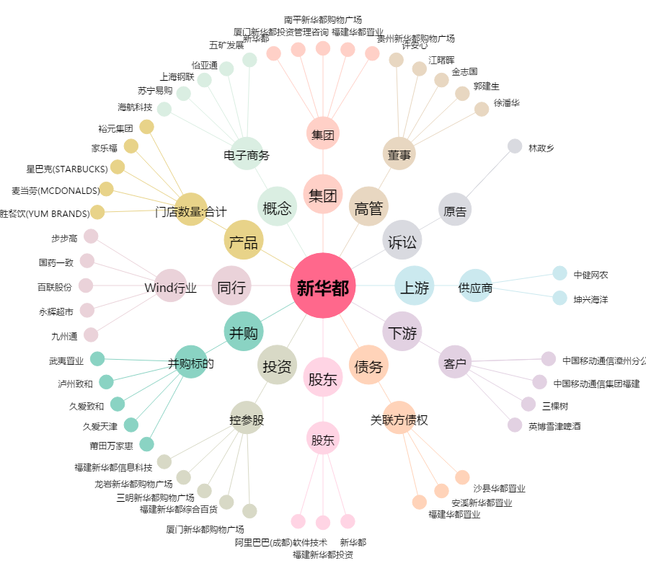
新华都[002264.SZ] - 关系概览图

